花粉俱乐部
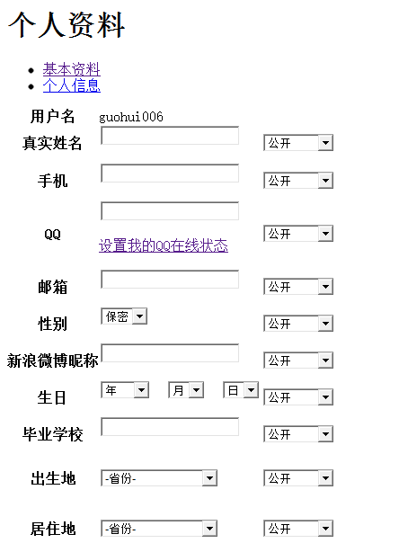
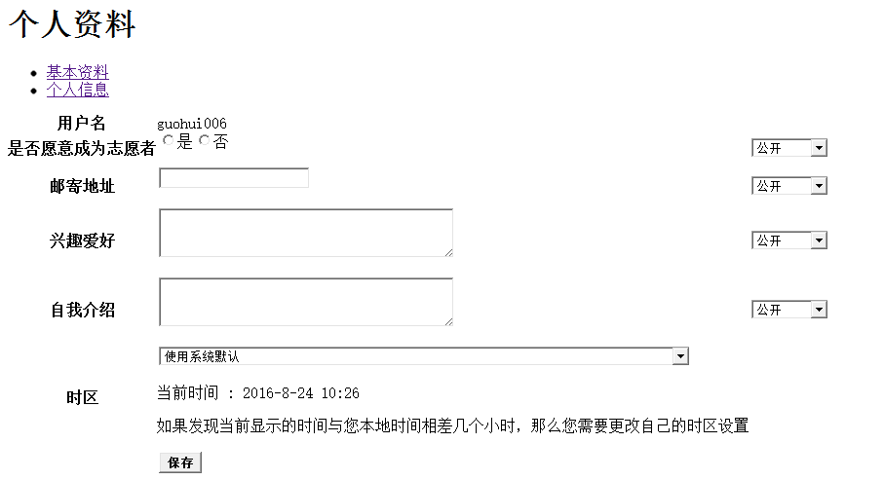
1）花粉积分规则（人气、威望、花瓣都算积分，但是总积分有固定的计算规则）
总积分=发帖数 X0.5+人气X1+威望X5+精华帖数X5
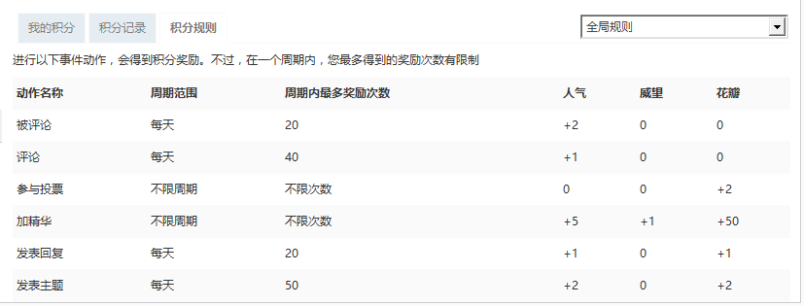

2）用户组信息

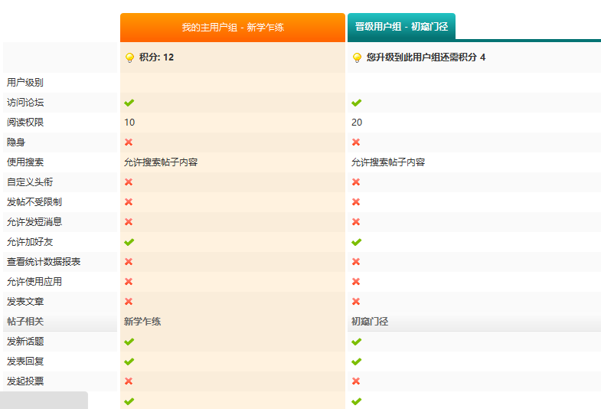

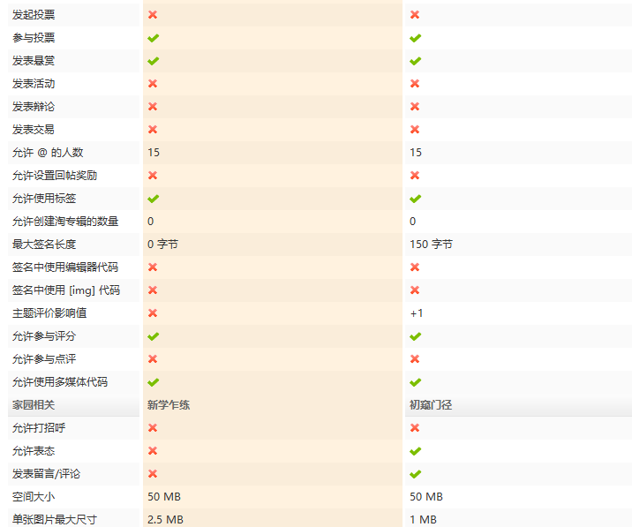

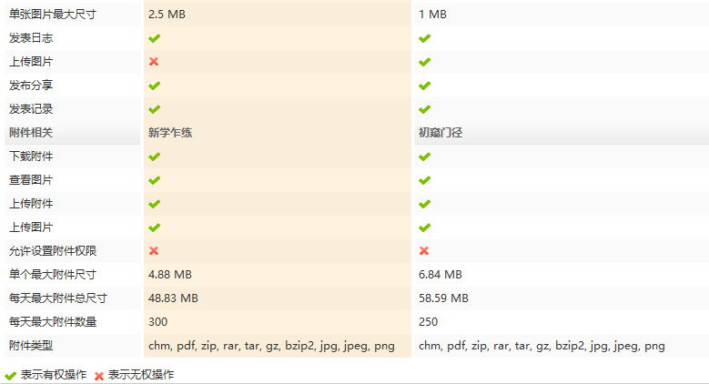

3）版块权限
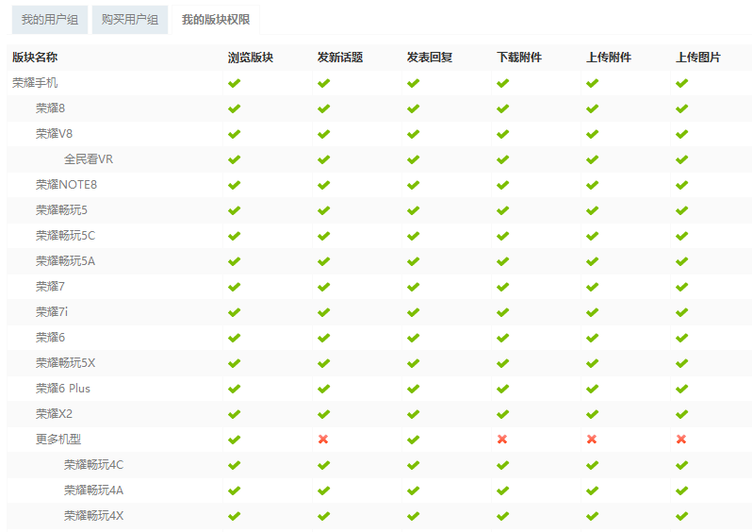

4）花粉个人资料

